Chi tiết địa chất
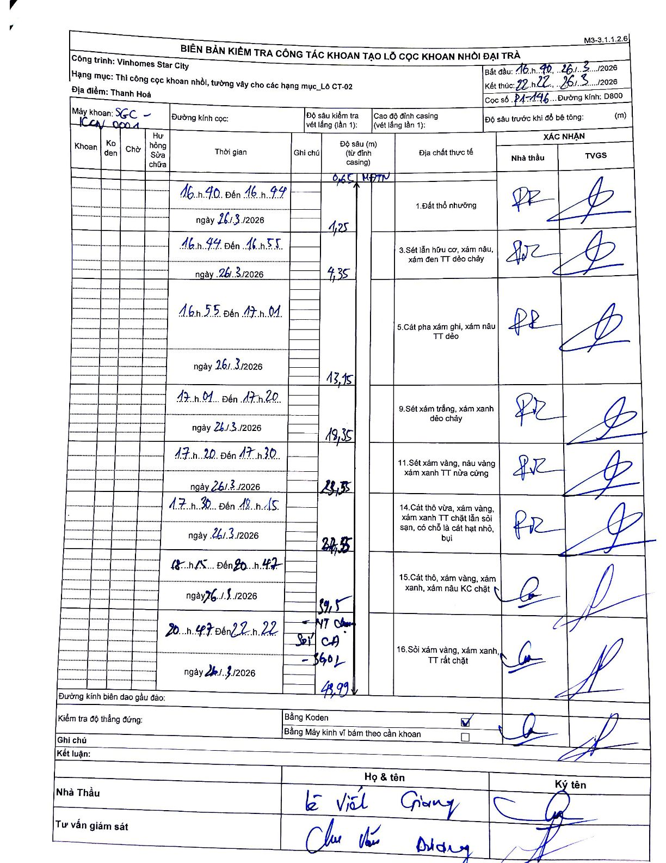
Dự án | Star City Thanh Hóa
Hạng mục | Thi công cọc khoan nhồi, tường vây cho các hạng mục_Lô CT-02
Tên bộ phận | Lô CT-02
Số hiệu cọc | P1-146
Tên Máy khoan | SGC-KCN0001
Đường kính | D800
Bắt đầu thi công | 16:40 26/03/2026
Kết thúc thi công | 22:22 26/03/2026

Địa chất TT | Đường kính | Mô tả lớp thiết kế | Từ (h) | Đến (h) | Cao độ từ | Cao độ đến | T.Gian (h) | Dài (m) | V (m/h) | Ghi chú
1 | D800 | Đất thổ nhưỡng | 16:40 26/03/2026 | 16:44 26/03/2026 | -0.65 | -1.25 | 0.07 | 0.6 | 9
3 | D800 | Sét lẫn hữu cơ, xám nâu, xám đen TT dẻo chảy | 16:44 26/03/2026 | 16:55 26/03/2026 | -1.25 | -4.35 | 0.18 | 3.1 | 16.91
5 | D800 | Cát pha xám ghi, xám nâu TT dẻo | 16:55 26/03/2026 | 17:01 26/03/2026 | -4.35 | -13.15 | 0.1 | 8.8 | 88
9 | D800 | Sét xám trắng, xám xanh dẻo chảy | 17:01 26/03/2026 | 17:20 26/03/2026 | -13.15 | -18.35 | 0.32 | 5.2 | 16.42
11 | D800 | Sét xám vàng, nâu vàng xám xanh TT nửa cứng | 17:20 26/03/2026 | 17:30 26/03/2026 | -18.35 | -23.55 | 0.17 | 5.2 | 31.2
14 | D800 | Cát thô vừa, xám vàng, xám xanh TT chặt lẫn sỏi sạn, có chỗ là cát hạt nhỏ, bụi | 17:30 26/03/2026 | 18:15 26/03/2026 | -23.55 | -27.55 | 0.75 | 4 | 5.33
15 | D800 | Cát thô, xám vàng, xám xanh, xám nâu KC chặt | 18:15 26/03/2026 | 20:47 26/03/2026 | -27.55 | -39.5 | 2.53 | 11.95 | 4.72
16 | D800 | Sỏi xám vàng, xám xanh, TT rất chặt | 20:47 26/03/2026 | 22:22 26/03/2026 | -39.5 | -43.99 | 1.58 | 4.49 | 2.84 | NT CA - Sợi CA - 3G02

ẢNH BIÊN BẢN GỐC

